Arkusz2 (2)
i | x i | w i (węzły *dane empiryczne) | F(x)=ax^5+bx^4+cx^3+dx^2+ex+f
0 | 0 | 0 | =$A$22*B2^5+$A$23*B2^4+$A$24*B2^3+$A$25*B2^2+$A$26*B2+$A$27
1 | 0.7853981634 | 0.70710678119 | 0.70710678119
 | w i (węzły *dane empiryczne) | F(x)=ax^5+bx^4+cx^3+dx^2+ex+f
0 | 0 | 0
0.7853981634 | 0.70710678119 | 0.70710678119
1.5707963268 | 1 | 1
2.3561944902 | 0.70710678119 | 0.70710678119
3.1415926536 | 1.2251484549E-16 | -2.0428103653E-14
3.926990817 | -0.70710678119 | -0.70710678119
2 | 1.5707963268 | 1 | 1
3 | 2.3561944902 | 0.70710678119 | 0.70710678119
4 | 3.1415926536 | 1.2251484549E-16 | -2.0428103653E-14
5 | 3.926990817 | -0.70710678119 | -0.70710678119

A | B | C | D | E | F
0 | 0 | 0 | 0 | 0 | 1 | 0
0.29884734842 | 0.38050426185 | 0.48447307313 | 0.61685027507 | 0.7853981634 | 1 | 0.70710678119
9.5631151495 | 6.0880681896 | 3.875784585 | 2.4674011003 | 1.5707963268 | 1 | 1
72.619905667 | 30.82084521 | 13.080772975 | 5.5516524756 | 2.3561944902 | 1 | 0.70710678119
306.01968479 | 97.409091034 | 31.00627668 | 9.8696044011 | 3.1415926536 | 1 | 1.2251484549E-16
933.89796382 | 237.81516366 | 60.559134141 | 15.421256877 | 3.926990817 | 1 | -0.70710678119

 |  |  | pi/6
-0.0028025752924 | A |  | 0.5235987756 | 0.49714051996 | -0.0028594800389 | 0.058299039781
0.059587142186 | B
-0.29660243598 | C
0.1261763267 | D
0.95637498107 | E
0 | F

SKŁADNIKI RESZTOWE - WYJŚCIE

Obserwacja | Przewidywane Y | Składniki resztowe
1 | 0 | -1
2 | -0.5 | 0.5
3 | 0.5 | 0.5

Arkusz0
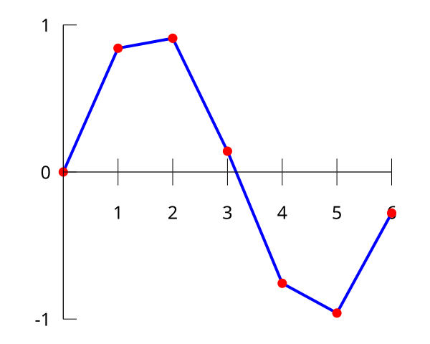
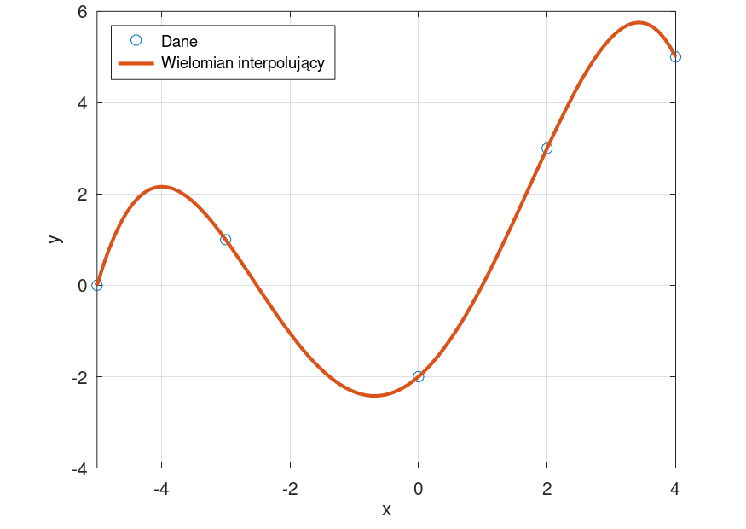

Arkusz1
 | w i | F(x)=x+2
0 |  | 2
1 | 3 | 3
2 |  | 4
3 | 5 | 5
4 |  | 6
i | xi | w i | F(x)=x+2
 | 0 |  | 2
0 | 1 | 3 | 3
 | 2 |  | 4
1 | 3 | 5 | 5
 | 4 |  | 6

Arkusz3
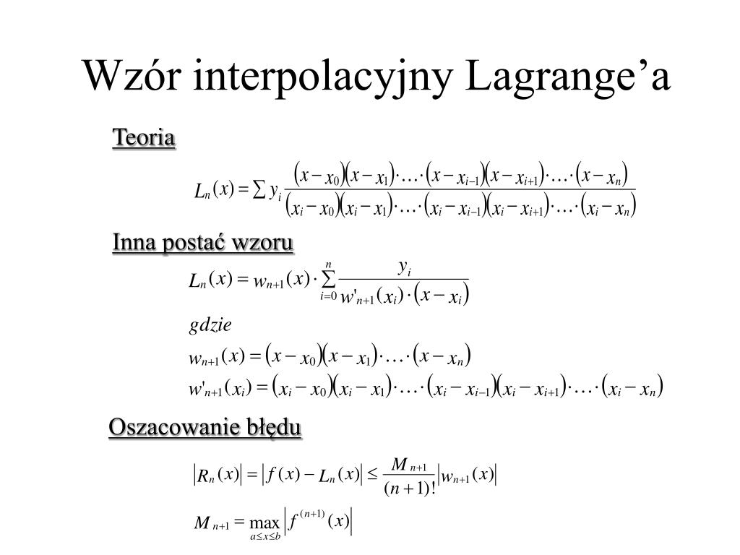
i | x i | w i

0 | -1 | 2
1 | 0 | 1 |  |  | 0 | -2 | 1
2 | 1 | 3 |  |  | 1 | -1 | 2
 |  |  |  |  | 2 | 0 | 3
 |  |  |  |  | 3 | 1 | 1
 |  |  |  |  | 4 | 2 | 2
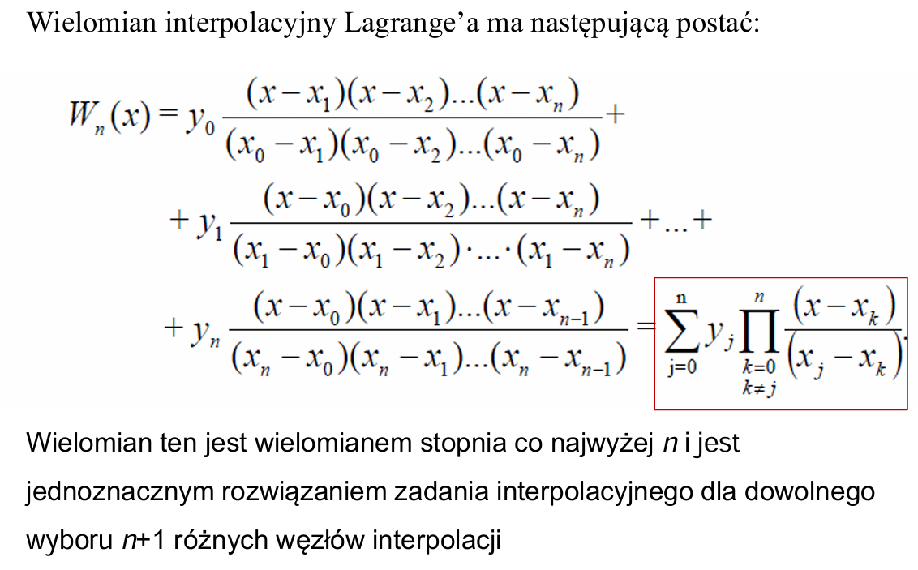
 |  |  |  |  | 5 | 3 | 2

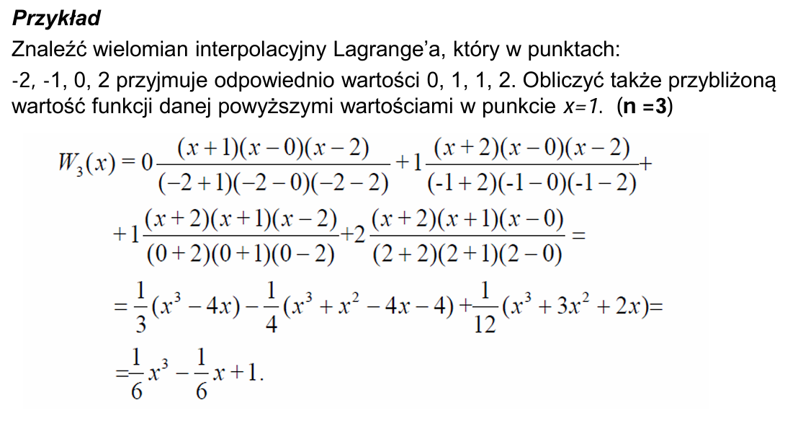
 |  |  | i | xi | wi
 |  |  | 0 | -2 | 0
 |  |  | 1 | -1 | 1
 |  |  | 2 | 0 | 1
 |  |  | 3 | 2 | 2

 |  |  | x=1
 |  |  | 1

Arkusz4
i | x i | y i
 |  | a0 | a1 | a2 | a3
0 | -1 | 2 | -1 | 1.5 |  | i | x i | y i
1 | 0 | 1 | 2 |  |  |  |  | a0 | a1 | a2 | a3
2 | 1 | 3 |  |  |  | 0 | -1 | 2 | -1 | 1.5 | -1
 |  |  |  |  |  | 1 | 0 | 1 | 2 | -1.5
 |  |  |  |  |  | 2 | 1 | 3 | -1
 |  |  |  |  |  | 3 | 2 | 2
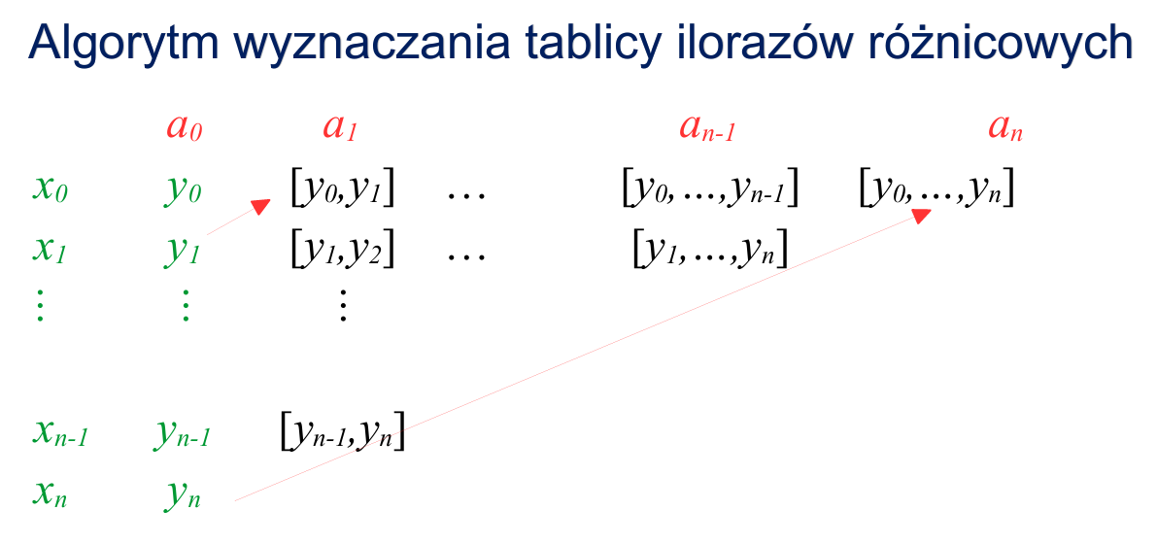
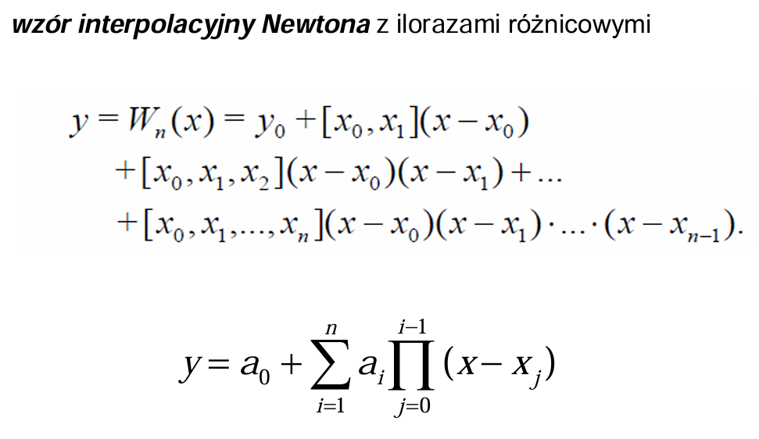

 |  |  |  |  |  | #NAME?

SKŁADNIKI RESZTOWE - WYJŚCIE

Obserwacja | Przewidywane Y | Składniki resztowe
1 | 0 | -1
2 | -0.5 | 0.5
3 | 0.5 | 0.5

Arkusz5


Arkusz2
 | w i | F(x)=1,5x^5+0,5x^4+1
-1.5 | 1 | 8.59375
-1 | 3 | -1
-0.5 | 1 | -0.25
0 | 1 | 1
0.5 | -1 | 2.75
1 | 5 | 5
i | x i | w i | F(x)=1,5x^5+0,5x^4+1
 | -1.5 | 1 | 8.59375
0 | -1 | 3 | -1
 | -0.5 | 1 | -0.25
1 | 0 | 1 | 1
 | 0.5 | -1 | 2.75
2 | 1 | 5 | 5

A | B | C
-1 | 1 | 1 | 3
0 | 0 | 1 | 1
1 | 1 | 1 | 5

A*X = b / *A ^-1
X = A^-1 *b
1
3
1

SKŁADNIKI RESZTOWE - WYJŚCIE

Obserwacja | Przewidywane Y | Składniki resztowe
1 | 0 | -1
2 | -0.5 | 0.5
3 | 0.5 | 0.5

